2
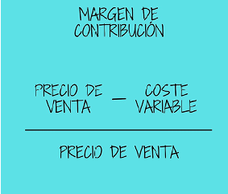

Una empresa vende libros
Precio de venta |  | 25
Precio de compra de materiales para producir el libro |  | 18.75
Empaquetado y sobre acolchado |  | 1
Envío |  | 2

Calcula el margen de contribución

25 | - | (18,75+1+2)
 | 25

Margen de contribución= | 25 | - | 21.75 | = | 3.25 | = | 0.13 | * | 100 | = | 13 | %
 |  | 25 |  |  | 25

El margen de contribución es bajo

4
La empresa Soles SA se dedica a la venta de plantas.
Alquiler del local |  | 2,000.00 | €
Gastos de personal |  | 3,000.00 | €
Suministros |  | 600.00 | €
Publicidad |  | 400.00 | €
Gasto de fertilizante |  | 13.00 | € | kilo de planta vendida
Preparado del pedido |  | 2.00 | € | kilo de planta vendida
El precio de cada kilo de planta |  | 30.00 | €

a) Clasifica los costes en fijos y variables

Costes fijos | Importe | Costes variables | Importe
Alquiler del local | 2,000.00 | Gasto de fertilizante | 13.00
Gastos de personal | 3,000.00 | Preparado del pedido | 2.00
Suministros | 600.00
Publicidad | 400.00
Total | 6,000.00 |  | 15.00

b)¿Cuándo la empresa empezará a obtener beneficios?

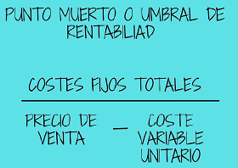

UR= |  | 6,000.00 |  | = | 6,000.00 | = | 400
 | 30.00 | - | 15.00 |  | 15.00

 | La empresa necesita vender 400 kilos de plantas para empezar a obtener beneficio

IT=CT | Se cumple

IT=P*Q | = | 30.00 | * | 400 | = | 12,000.00

CT= | CF+CVU*Q= | 6,000.00 | + | 15.00 | * | 400 | = | 6,000.00 | + | 6,000.00 | = | 12,000.00

